Hlavní


 | Objednávkový formulár na hliníkové stoly




 |  | Úvod | Objednávka

Ceny sú platné od 1.5.2022/Verzia 22.2

50x50
 |  | 50 x 50 mm |  |  |  | Hlavná strana

 |  |  |  |  |  | Späť na výber profilu

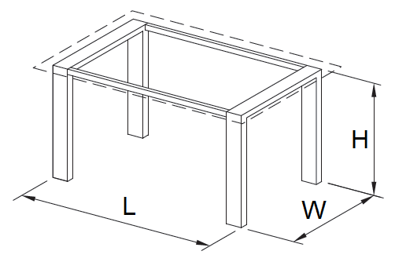

A - vhodný pre drevenú dosku | B - vhodný pre sklenenú dosku |  | C - doska stolu je vložená

Zľava

Dĺžka (L)

Šírka (W)

Výška (H)

Povrchová úprava

Typ kĺzaku

Typ napojenia nôh

Počet kusov

 |  | Cenová kalkulácia
 |  |  |  | bez DPH | vrátane DPH
 |  | Základná cena celkom |  | 0 Kč | 0 Kč
 |  | Cena po zľave celkom |  | 0 Kč | 0 Kč

 |  |  |  |  |  | Súhrn

